Sheet1
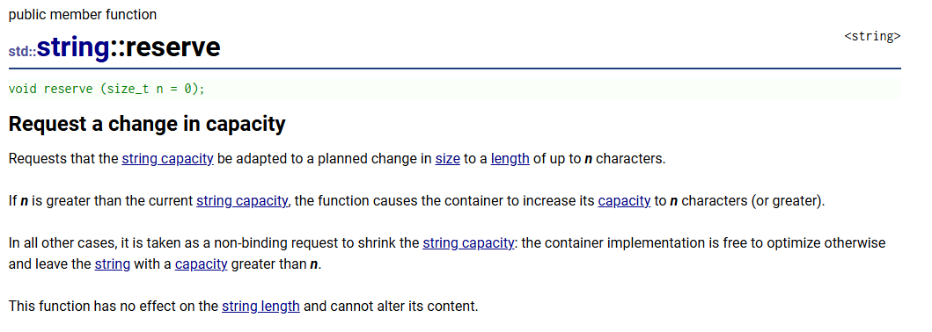
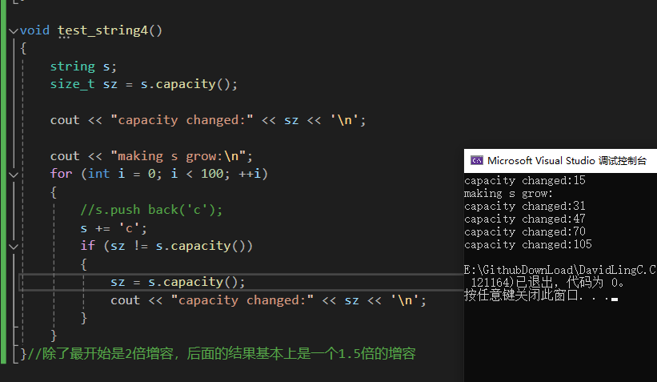

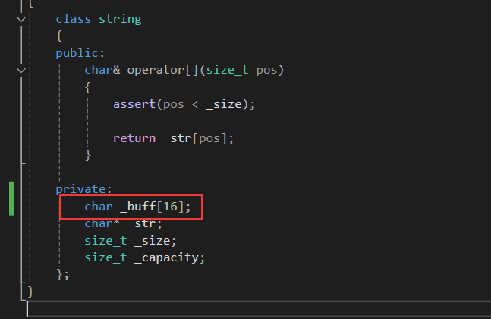

 | string 内部有两段存储机制。当字符串的字符数小于 16 时，数据会直接存储在对象内部的数组中，不需要动态申请内存。这样就相当于数据存储在对象本身的 buffer 中。

 | 而当字符数大于等于 16 时，就不再使用这种内置存储机制，而是通过动态分配内存的方式来存储数据。

linux g++上又是二倍扩容的模式了

